big mac
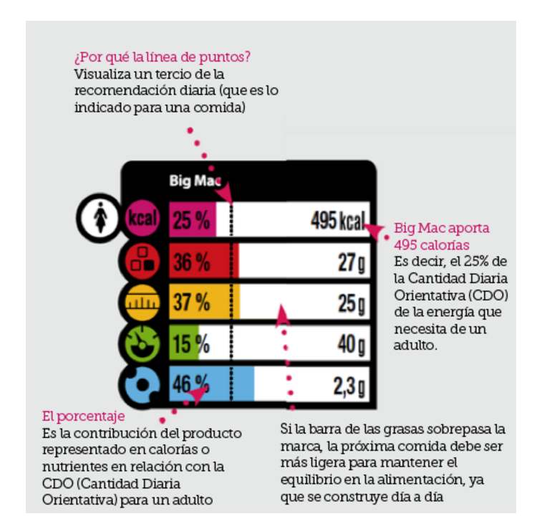
 | CDO | Data Big Mac | % | Data Big one | %
Calories (kcal) | 2000 | 495 | 25 | 750 | 38
Proteins | 45 | 27 | 60 | 31 | 69
Fat | 70 | 25 | 36 | 1.7 | 2
Carbs | 230 | 40.0 | 17 | 4.0 | 2
495 kcal
Salt | 6 | 2.3 | 38 | 16 | 267

27 g
25 g
 | *CDO (Cantidades Diarias Orientativas) es la traducción al español de GDA (Guideline Daily Amounts)
 | http://www.foodlabel.org.uk/label/gda_values.aspx
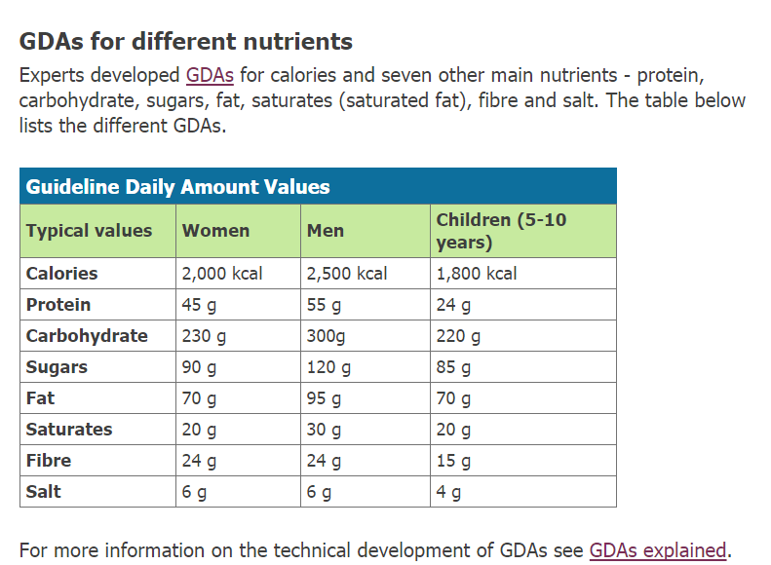

40 g

2.3 g

